D1
SẢN XUẤT - THUONG MẠI DNTN SX-TM NGUYỄN TRÌNH
Đ/C : Nguyễn Đáng, khóm 10, phường 9, tp. Trà Vinh, Trà Vinh - SĐT : 0903794531
DỰ ÁN : CHỊ PHUNG -P1
CHỦ ĐẦU TƯ : ANH CHỊ KHÁCH HÀNG
HỒ SƠ LẮP RÁP CỬA NHÔM KÍNH - SỐ HIỆU [1]
Tên cửa |  |  | 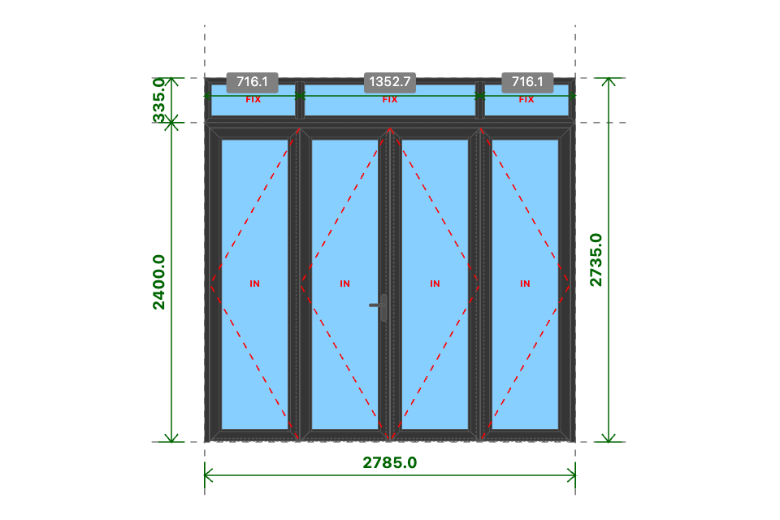
D1
Kích thước
2785x2735 (mm)
Số lượng
1 BỘ
Hệ nhôm
PMI P55D Xingfa
Phụ kiện
Theo báo giá
THỐNG KÊ THANH NHÔM - NHỰA
STT | Mã hiệu | Tên cây nhôm |  | Dài(mm) | Cắt 2 đầu | Số lượng | TL(kg) | Kiểm | Độ dày (mm) | Khối lượng (Kg) | Hệ nhôm (Mã hệ nhôm) | Mã màu
1 | P55D0520 | nẹp nối khung |  | 2785 | |===| | 1 | 0.95 |  | 2 |  | XF55 | XÁM
2 | P55D0120 | khung bao cửa đi mở quay |  | 2785 | /===\ | 1 | 3.43 |  | 5 |  |  | XÁM
3 | P55D0120 | khung bao cửa đi mở quay |  | 2399 | |===\ | 1 | 2.95 |  | 4
4 | P55D0120 | khung bao cửa đi mở quay |  | 2399 | /===| | 1 | 2.95 |  | 10
5 | P55D2120 | cánh cửa đi mở quay trong |  | 672 | /===\ | 8 | 7.78
6 | P55D2120 | cánh cửa đi mở quay trong |  | 2350 | /===\ | 8 | 27.22
7 | P55D3510 | nẹp cánh |  | 2214 | |===| | 8 | 4.04
8 | P55D3510 | nẹp cánh |  | 498 | |===| | 8 | 0.91
9 | P55D3014 | đố động cửa đi |  | 2317 | |===| | 3 | 6
10 | MP550415 | ốp chân cánh không ngưỡng |  | 634 | |===| | 4 | 1.28
11 | P55D0614 | khung bao vách |  | 2785 | /===\ | 2 | 4.49
12 | P55D0614 | khung bao vách |  | 334 | /===\ | 2 | 0.54
13 | P55D2914 | đố chia vách |  | 282 | |===| | 2 | 0.56
14 | P55D3510 | nẹp vách |  | 272 | |===| | 6 | 0.37
15 | P55D3510 | nẹp vách |  | 632 | |===| | 4 | 0.58
16 | P55D3510 | nẹp vách |  | 1285 | |===| | 2 | 0.59
 |  | Tổng cộng : |  |  |  |  | 64.63
THỐNG KÊ KÍNH
STT | Mã hiệu | Loại kính |  | Rộng(mm) | Cao(mm) | Số lượng | DT(m2) | Kiểm
1 | CL8 | Kính trắng CL 8ly |  | 530 | 2208 | 4 | 4.68
2 | CL8 | Kính trắng CL 8ly |  | 664 | 266 | 2 | 0.35
3 | CL8 | Kính trắng CL 8ly |  | 1317 | 266 | 1 | 0.35
 |  | Tổng cộng : |  |  |  |  | 5.38
THỐNG KÊ PHỤ KIỆN CHÍNH
STT | Nhãn hiệu | Tên phụ kiện |  |  | ĐVT | Mã hiệu | Số lượng | Kiểm | Mã màu
1 |  | Ke tăng cứng |  |  | cái |  | 38 |  | XANH
2 |  | Ke vĩnh cữu 31x41 (cửa đi mở quay XF55) |  |  | cái |  | 18 |  | XANH
3 | BOGO | Bản lề chữ A mở 180 độ - BOGO |  |  | cái |  | 1
4 | BOGO | Bản lề lá 4D (cánh và cánh) - BOGO |  |  | cái |  | 1
5 | BOGO | Bản lề lá 4D (khung và cánh) - BOGO |  |  | cái |  | 1
6 | BOGO | Tay nắm gạt cửa đi - BOGO |  |  | cặp |  | 1
7 |  | Ke vĩnh cữu 14x51 2 vít (khung vách - khung cửa lùa XF55) |  |  | cái |  | 4
8 |  | Pát liên kết đố chia vách XF55 |  |  | cái |  | 4 |  | XANH
THỐNG KÊ VẬT TƯ PHỤ
STT | Nhãn hiệu | Tên Vật Tư |  |  | ĐVT | Mã hiệu | Số lượng | Kiểm | Mã màu
1 |  | Nắp bịt đố động cửa đi (các loại) |  |  | cái |  | 3 |  | XANH
2 |  | Nắp bịt ốp chân cánh (các loại) |  |  | cái |  | 5 |  | VÀNG
3 |  | VTP Cửa đi mở quay 4 cánh (gioăng - nêm - keo - vít) |  |  | m2 |  | 6.41
4 |  | VTP ô vách (gioăng - nêm - keo - vít) |  |  | m2 |  | 0.72

